Sheet1
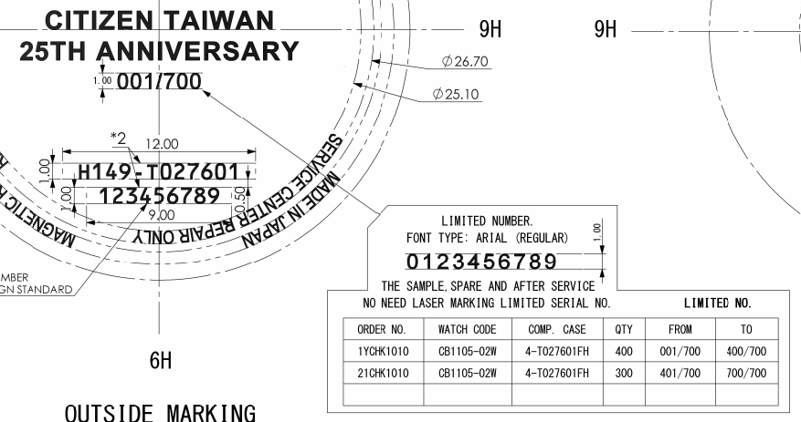
Update remark (4) "Limited Number" in SAP system.

 | Order No | Watch Code | Case No | Remark (4)
 | 1YCHK1010 | CB1105-02W | 4-T027601FH | From - 001/700 - To 400/700 | 4-*,*50
 | 21CHK1010 | CB1105-02W | 4-T027601FH | From - 401/700 - To 700/700 | 4-*,*50

Update Data T:\Limited_control

Update drawing stamp back to RTC system finished.

連Ⅱ
年 月 日
No.
年 月 日
No.
 |  |  |  |  |  |  |  |  | 文書番号：Ａ７７Ｃ-０１-Ｒ０１
 | （基準、規格、作業の新設、変更、廃止） |  |  |  |  | 発行元 |  | 2021-10-05
 | 連 絡 票 Ⅱ |  |  |  |  |  | 商品管理部
 |  |  |  |  |  |  | 計画管理課 | No.221-047

連絡概要

 |  |  |  | Limited edition model リミテッドNO刻印連絡 2021年12月期/2022年1月期

 |  |  | お世話さまです
内容
 |  |  | Limited edition modelリミテッドNO刻印連絡をいたします。
 |  |  | 対応のほどよろしくお願いいたします。

 |  |  | 【対象オーダー】

原因・理由及び対策事項

手配事項

 |  |  |  |  |  | 備考

実施事項

 |  | ・書面受領後、即日展開実施願います。

認証印

配布先 | RTC CWMJ

 |  |  |  |  | シチズン時計株式会社
年 月 日
No.
年 月 日
No.
年 月 日
No.
年 月 日
No.

